SUMMARY JV
SUMMARY JV 1
 |  |  |  |  |  |  |  |  |  |  |  | TARIKH KEMASKINI : 17.11.2025
BIL. | MAKLUMAT PEMBIAYAAN MODAL |  |  |  | MAKLUMAT TUNGGAKAN & BAYARAN |  |  |  | MAKLUMAT CAGARAN ASET |  |  | CATATAN
 | PEMBIAYA MODAL | NAMA PEMINJAM | JUMLAH PEMBIAYAAN MODAL (RM) (A) | PERKONGSIAN DIVIDEN KEUNTUNGAN (RM) | TUNGGAKAN DIVIDEN (RM) (B) | CAJ LEWAT (RM) (C) | BAYARAN TAMBAHAN (RM) (D) | JUMLAH TUNGGAKAN (RM) (E) (A+ B + C+ D=E) | JENIS/LOKASI/NILAIAN ASET CAGARAN | PENAMA ASET | STATUS PINDAHMILIK/JUALAN ASET
1 | MUAZ FORCE SDN BHD (5117) | VERTEX CENTRAL INDUSTRIES SDN BHD | 300,000 | AZRIN - 3,375/BULAN HAFIZ - 500/BULAN AZHAN - 2,875/BULAN 81,000/12 BULAN | 13,500 | TIADA. MD WAIVED KIRAAN CAJ LEWAT PADA 23.02.2020 | TIADA | 313,500 | TIADA | T/B | T/B | TUNGGAKAN 2 BULAN (SEHINGGA FEB 2020) OKT - RM 6,750 NOV - RM 6,750 - LAWYER TELAH KELUARKAN NOD KEPADA EN.ALI & AR CARD RETURN TANPA PENERIMA - PENDING NOD DARIPADA LAWYER UNTUK REKOD SYARIKAT - BAWA KES KE PERINGKAT SETERUSNYA - LAWYER MAKLUM AKAN KE KELANTAN URUS PERJUMPAAN DENGAN EN.ALI PADA 15.07.2025 - MD AKAN BAWA DOC JUMPA EN. HAFIZ ROSLAN
2 | MOHD AZRUL BIN DATO' SERI HJ ZAKARIA - PBB STARPARC | VCI IBS SDN BHD | 500,000 | 10,000/BULAN 120,000/12 BULAN | 80,000 | 25,000 | 60,000 | 665,000 | TANAH N9 - NILAIAN 1.5 JUTA | MOHD AZRUL BIN DATO' SERI HJ ZAKARIA | TELAH DIJUAL KEPADA PEMBELI EN.MASRUN & MENERIMA BAYARAN RM665,000 8/6/2023 | SELESAI - CLEAR DALAM B/S PBB CURRENT TRG 19/6/2023
3 | NELANG SECURITY SDN BHD | LEGASI SURIA SEMPURNA SDN BHD | 600,000 | 35000/BULAN 420,000/12 BULAN | 175,000 | 23,301.37 | 393,505.48 | 2,500,000.00 | TANAH BUKIT PAYONG - NILAIAN 4 JUTA | - AFHAM BIN EZANI - AFIQ BIN EZANI - ALIF BIN EZANI - EZANI BIN SALLEH - MD. ZAWAWI BIN SHAMROZ @ SHAMROR - MOHD ZARIN BIN SHAMROR - NORAINI BIN SHAMROR - NORMAWATI BT. SHAMROR | - KEMATIAN SALAH SEORANG PENAMA ASET - LAWYER MINTA BAGI MASA SEHINGGA BULAN 8 2024 UNTUK PROSES CAIRKAN TANAH (ASET LAIN) | LAWYER TELAH KELUARKAN SURAT JAMINAN PENYELESAIAN PADA 21.06.2023
 | FIRST ALLIED SECURITY SERVICES SDN BHD |  | 600,000
 | FARAH NIZAH BINTI JAPILOS |  | 600,000 | 15,000/BULAN 180,000/12 BULAN | 90,000 | 18,193.15
4 | MUAZ MAJU SDN BHD | LEGASI SURIA SEMPURNA SDN BHD | 500,000.00 | 8,340/BULAN 100,080/12 BULAN | 150,120 | 200,219.41 | 0 | 850,339 | RUMAH SEMI D (PALUH) - NILAIAN 820,000 |  |  | REQUEST MUKA SURAT BELAKANG (GERAN) DENGAN LAWYER
5 | MUAZ SERVICES SDN BHD | LEGASI SURIA SEMPURNA SDN BHD WAHID | 650,000.00 | BULAN 1-6 RM10,000/BULAN BULAN 7 RM70,000 LUMP SUM 130,000/12 BULAN | 0 | 0 | 0 | 650,000.00 | TANAH (8 LOT KECIL & 1 LOT BESAR - NILAIAN 1.5 JUTA | MOHD AZRUL BIN DATO' SERI HJ ZAKARIA | TELAH DIPINDAH MILIK KEATAS NAMA EN.AZRUL | MD NAK TUNTUT MODAL SAHAJA RM650K TANPA TUNGGAKAN DIVIDEN 2 BULAN (RM20K) SALAH SEBUAH TANAH DISEWA OLEH PEMILIK KEDAI MAKAN. TUNGGAKAN BULAN 5-7 (RM2,400) : BAYAR SECARA ANSURAN RM400 BERMULA SEPTEMBER 2023 - JANUARI 2024 SAMBUNGAN SEWA SEHINGGA KINI SEBANYAK RM800 SEBULAN
6 | PBB STARPARC MD (PERSONAL) | NAZIRUL HANI | 250,000 | 5416.67/BULAN 65,000/12 BULAN | 59,584.00 | 11,449.28 | 0 | 321,033.28 | TANAH (2 BIJI RUMAH TERES - KEMASIK) - NILAIAN 500,000 | MOHD AZRUL BIN DATO' SERI HJ ZAKARIA | TELAH DIPINDAH MILIK KEATAS NAMA EN.AZRUL | MEI 23 - BAYAR SETERUSNYA - TIDAK BAYAR CUT OFF CAJ LEWAT SEHINGGA 31.12.2023 TINDAKAN TIDAK BAYAR - AWAL BULAN 9 TELAH SELESAI TUKAR NAMA REQUEST MUKA SURAT BELAKANG (GERAN) TAMAT PERJANJIAN PADA 20.04.2024
7 | MUAZ MAJU SDN BHD | LEGASI SURIA SEMPURNA SDN BHD | 700,000 | 15,166.67/BULAN 182,000/12 BULAN | 106,166.65 |  | 0 | 700,000 | 1. TANAH BANGUNAN LOT KEDAI KT BYPASS BUKIT BAYAS 2. LOT TANAH JALAN SEMARAK 3. RUMAH SEMI D (1 BUAH) - NILAIAN 2 JUTA | MOHD AZRUL BIN DATO' SERI HJ ZAKARIA | TELAH SIGN BORANG 14A, TUNGGU BAYARAN STAMPING LHDN | MEI 23 & JUN 23 - BAYAR SETERUSNYA - TIDAK BAYAR REQUEST MUKA SURAT BELAKANG (GERAN) TAMAT PERJANJIAN PADA 20.04.2024 | 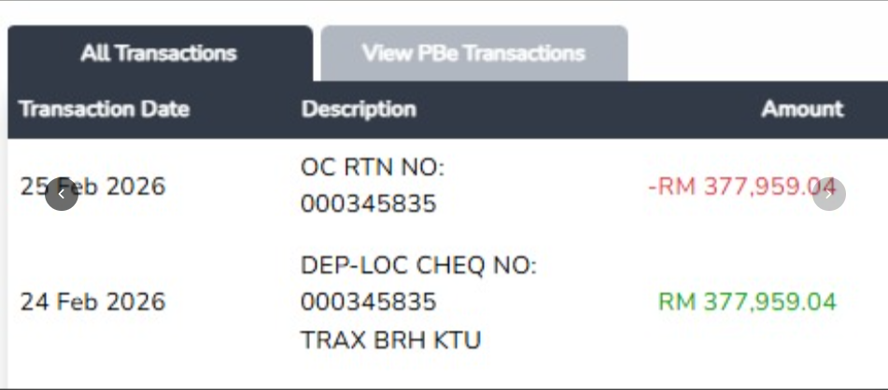
 | PBB STARPARC MD (PERSONAL) |  | 300,000 | 6,500/BULAN 78,000/12 BULAN | 45,500 |  | 0 | 300,000 | RUMAH SEMI D (3 BUAH) - NILAIAN 1 JUTA

